Instructions
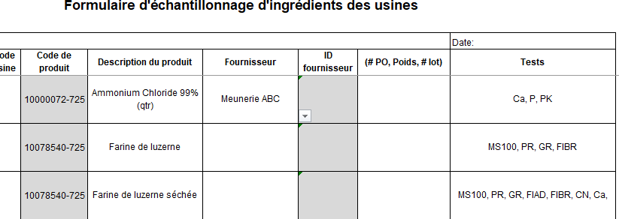
Instructions

Étape 1 : | Créer votre base de données

Onglet fournisseurs : | Afin de pouvoir sélectionner un fournisseur dans le menu déroulant du gabarit
(base de données)
 | Entrer le nom des fournisseurs ainsi que leurs codes d'ID dans les lignes de les colonnes appropriées de l'onglet Fournisseurs (image 1)
 | Tous les nom de fournisseurs et leur codes apparaitront dans le menu déroulant du gabarit (image 2)

Exemple 1

Exemple 2

Onglet analyses :
(base de données) | Remplir le tableau des ingrédients et des analyses
 | Les colonnes B,C and D doivent être remplies pour que le gabarit fonctionne
 | Les colonnes E à S ne doivent pas être obligatoirement remplies
 | note : les ingrédients peuvent être séparés par période (mensuellement ou chaque trimestre, etc.) (voir exemple)

Onglet gabarit :
(à être complété) | Ouvrir le menu déroulant du fournisseur et de descriptions des produits
 | Cela va automatiquement remplir les champs Code de produits, Fournisseur ID et les tests
Exemple final
 | Remplir les autres champs

